Hoja1
 |  | REGISTRO HOJA DE VIDA EQUIPO |  |  |  |  |  |  |  | FJP – 28
JP BIOINGENIERIA S.A.S |  |  |  |  |  |  |  |  |  | Versión: 01
Efectivo a partir de: 02-Marzo-2017 |  |  |  |  |  | Documento Origen: DJP-23 |  |  |  | Pág. 1 de 2 Pág. 1 de 2

Cliente: |  |  |  | Nit.: |  |  |  | email: |  | 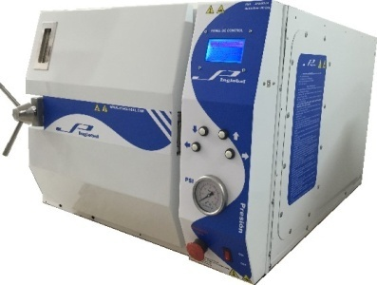
Dirección: |  |  |  |  |  |  |  | Ciudad:
1. IDENTIFICACION PRODUCTO
Equipo: | AUTOCLAVE VERTICAL 62 LITROS |  |  |  |  |  |  | Referencia: | JPA62LV
Registro Sanitario: |  |  |  | Modelo: |  |  |  | No. Serie: | 4587645
2. REGISTRO HISTORICO
Fecha Fabricacion: |  | 2017-08-24 |  | Fecha Instalacion: |  |  |  | Garantia: | 1 año
Frecuencia Mante/mto: |  | Semestral |  | Vida Util: |  |  | 10 años | Modelo: | 2017
3. REGISTRO TECNICO DE INSTALACION
Fuente Alimentacion: |  | Corriente AC |  | Sistema: |  | Electrónico- Neumático |  | Voltaje: | 220VAC
Corriente: | 30 A |  |  | Potencia: |  | 6.6 kw |  | Frecuencia: | 60 HZ
4. REGISTRO APOYO TECNICO
MANUALES: |  | TIPO DE EQUIPO: |  | RIESGO: |  |  | COMPONENTES: Pantalla grafica, Parada de emergencia, Teclado cuatro botones, Interruptor ON/OFF, Manometro, Sensor presión electrónico, Sistema cierre de puerta.
Operación: | X | Diagnostico: |  | I :
Mant/mto: | X | Prevención: |  | IIA : | X
Partes: | X | Tratam. Man/to vida: |  | IIB :
Planos: | X | Rehabilitacion: |  | III :
Otros: |  | Otro: | Esterilizacion

5. REGISTRO TECNICA DE FUNCIONAMIENTO
Rango de Voltaje: |  | 220VAC +/- 10% | Rango de Temperatura: |  |  |  | Ambiente a 134ºC
Rango de Corriente: |  | 30A +/- 10% | Rango de Presión: |  |  |  | 0 - 35 PSI
Rango de Potencia: |  | 6.6 KW +/- 10% | Otros:

Elaboro:
 | Director Técnico

 |  | REGISTRO HOJA DE VIDA EQUIPO |  |  |  |  |  |  |  | FJP – 28
JP BIOINGENIERIA S.A.S |  |  |  |  |  |  |  |  |  | Versión: 01
Efectivo a partir de: 02-Marzo-2017 |  |  |  |  |  | Documento Origen: DJP-23 |  |  |  | Pág. 2 de 2 Pág. 1 de 2

6. MANTENIMIENTOS
FECHA | MANTENIMIENTO |  | REPUESTOS |  |  |  |  | Observaciones |  | TECNICO
 | Preventivo | Correctivo | Descripcion |  |  |  | Costo

